填表说明
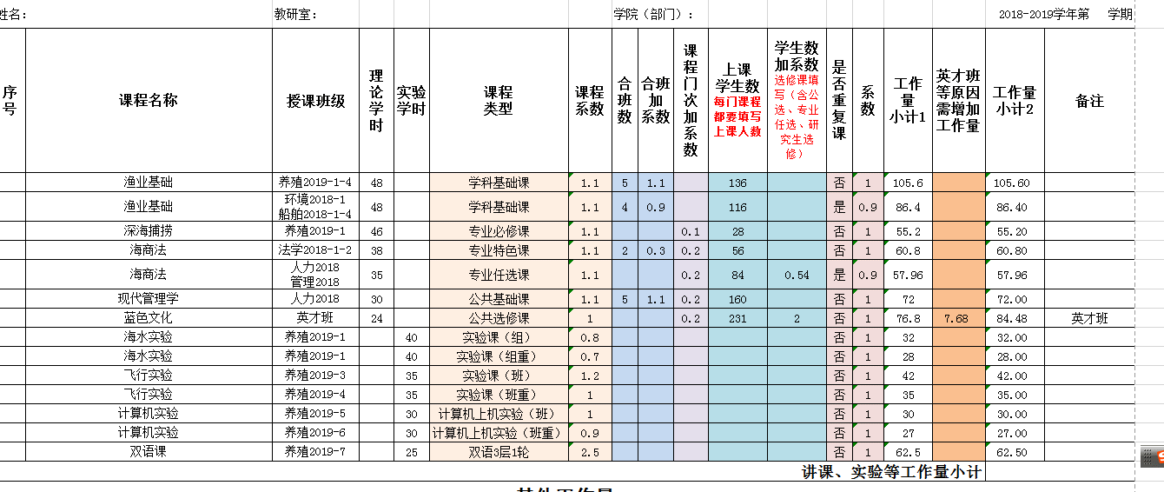
序号 | 填报原则 |  |  | 备注
1 | 此次填报均采用Excel格式，教师和学院在填报中，未经允许，不可以修改公式，如个别课程有特殊计算方式，请联系教学质量处进行修改
2 | 此次填报共需提供三类表格 | 工作量登记卡（附件1） | 教师填报、教研室主任、学院领导审核 | 9月6日前提交
 |  | 各类课程及其它工作的分解和汇总表（附件2.1-2.7） | 教师填报，学院汇总、审核，其中大创项目（2-6）和学生竞赛（2-7）需要到创新创业学院进行认定。审核通过、认定合格后可计入教师工作量 | 9月6日前提交
 |  | 教学工作量汇总表 | 学院汇总 | 提交时间另行通知
3 | 表格之间的关系 | 1.各类课程及其它工作的分解和汇总表（附件2.1-2.7）是工作量登记卡的审核依据。 2.先审核各类分解、汇总表信息是否属实、正确，部分数据可直接与工作量登记卡数据对应，如实习、课外课（马克思和土木）、毕业论文（含本科和硕士两个层次）、实习、课程设计（部分学院有）。 3.课时或者工作量分解，由相关教师按照具体情况填写，教研室主任审核，学院汇总。
4 | 学时总数额定 | 一门课程，不管该课程授课教师有几个人，总学时数不能超过该门课程学时总数 | 各类课程及其它工作的分解和汇总表（附件2.1-2.7）为审核依据
5 | 填报基本信息属实，数据要前后一致 | 此次下发表格，大部分只涉及录入基本信息，如课程名称、学生数、学时数、上课班级等，原则上应与培养方案中列出数据一致，个别课程由多名教师共同承担的，要在分解表中进行分解，教师在填报工作量登记卡中，只登记自己承担的课时，“其他工作量”项目中，手动录入各项目工作量总和即可。 |  | 多人授课的，在工作量登记卡相应课程的“备注”栏内注明“多人上课”即可
6 | 中新合作学院、非全日制研究生工作量 | 不纳入此次工作量统计。中新合作学院所有工作量需提交机械学院统一报送。
7 | 课程排序 | 在填报登记卡时，按照先理论课（含研究生课程）后实验课的顺序录入。理论课按照学时由多到少进行排序，若学时相同，按上课人数由多到少进行排序。
序号 | 填 表 说 明 |  |  | 备注/例
1 | 授课班级 | 如果是合班上课的，把所有班级写在同一行的“授课班级”栏内； |  | 养殖2018-1-4 法学2017-1-2
 |  | 如果是分班上的重复课，分多次填报 | 体育课的班级直接写数字即可 | 养殖2018-1
2 | 理论学时 | 理论课学时数按照实际上课情况填写在“理论学时”栏内。 | 如果一门课程既有理论学时又有实验学时，分开填报。
3 | 课程类型 | 根据与工作量相关文件要求，不同类型课程分别对应了不同系数，已在“教学工作量登记卡”中进行了详细划分。具体见“课程类型及对应关系”（有下拉菜单） | 按2016版培养方案规定，原文件中的“素质教育课”应归属为“公共选修课”，与其他公共选修课统一划分为“公共选修课”类别。 | 课程类型及对应关系
 |  |  | 结合2016版培养方案和《大连水产学院教师工作量计算办法》，对理论课进行了分类，包括：学科基础课、专业必修课、专业特色课、专业任选课和公共基础课（不含体育）。教师填报时根据相应课程性质选择对应类型即可。
4 | 课程类型系数 | 自动弹出，无需手动输入 |  | 图例1
5 | 合班数 | 学科基础课、专业必修课、专业特色课按照合班数计算系数，其他课程不填写 |  | 图例2
6 | 合班系数 | 2合班0.3,3合班0.7，4合班0.9,5合班1.1
 |  | 双语课的起点系数已经为2合班，最多统计为4合班，且不适用开新课系数、不叠加课程门数系数，最高系数不超过2.5。 | 双语合班： 3合班加0.4 4合班加0.6
7 | 课程门次加系数 | 即一学期承担多门课，指的是同一教师同一学期承担的不同名称的理论课。（有下拉菜单） | 第一门课，不选； 第二门课，选0.1； 第三门课，选0.2；最高系数为0.2 | 图例3
 |  | 若同一名称课程内容有差异，如同时给英才班和普通班学生上课，可以按两门课计算，并需在表格备注栏中注明“英才班”，并按照相关规定计算工作量。
8 | 上课学生数 | 所有课程都填写上课人数 | 公共选修课、专业任选课、研究生选修课按人数计算系数，其他课程不填系数 | 军事理论、就业指导课程负责人单独联系教学质量处
9 | 学生数加系数 | 对应课程在K栏“上课学生数”填入人数，每30人计为一个班，增加系数按照（实际人数-30）÷100作为增加系数，填入L栏“学生数增加系数” | 如上课学生122人，为（122-30）÷100=0.92，最高系数为2.0
10 | 是否重复课 | 该项为必选。理论课选“是”或“否；实验课一律选”否“ | 重复课系数自动弹出 | （有下拉菜单）
11 | 工作量小计1 | 为该门课程工作量数，没有特殊情况，与工作量小计2等值
12 | 英才班等原因需增加工作量 | 所有课程类型中存在的特殊情况，如英才班、优秀生班等需要增加工作量的情况，都需填报此行。根据课程类型将需要增加的工作量数填在P栏相应行内，并在备注里注明原因 | 英才班课程类型及相应增加量： 开新课、双语课增加工作量=工作量*0.3； 理论课增加工作量=工作量*0.2； 实验课、公共选修课和体育课增加工作量=工作量*0.1 | 手动输入数字
13 | 工作量小计2 | 为工作量小计1与特殊原因需增加工作量之和；意即该门课程的工作量总计
14 | 实验课填写内容 | 实验学时、课程类型、上课学生数，是否重复课（否）
15 | 实验学时 | 根据实际上课情况填写学时数 | 若一门课程由多名教师共同授课，需填写分解表
16 | 系数 | 自动弹出，无需填报。具体见“课程类型及对应关系” |  | 课程类型及对应关系

序号 | 其他工作 | 其他工作填报说明
1 | 实习 | 实习天数，包括计划天数和准备天数。 | 表格内一律按天数计，原则上1周换算为5天。如果计划天数和准备天数都有，请在备注里说明
 |  | 类型说明（应与教务处备案类型一致）（有下拉菜单） | 海上实习，包含校外养殖场住宿实习
 |  |  | 校外实习，师生住在实习地的实习
 |  |  | 分散实习，教师不跟随学生，由学生分散进行的实习
 |  | 指导教师数： 每个班应有2名指导教师。 每个实习最高额定工作量为：2*（实习天数*系数） | 若有3名及以上，请在实习统计表（附件2-3）里对3名教师工作量进行分配，且总数不能超过最高额定工作量；若有1名教师，可享受最高额定工作量。
2 | 课外课 | 课外课认定 | 培养方案中存在的课外课，如马克思主义学院和军事理论课，可以直接填报“课外课统计表”（附件2-5）； 培养方案没有的或教务系统查不到的，需要出具学院或部门证明材料，方可计入教师工作量。
3 | 毕业论文 导师工作 | 本科毕业论文（设计） | 原则上应与教务处备案“毕业论文选题”汇总表一致，如有特殊情况，需提交情况说明。
 |  | 指导学位论文（研究生）（有下拉菜单） | 原则上应与研究生工作部备案数据一致
 |  | 英才导师 | 同一名学生（毕业生）的英才导师和毕业论文工作量，教师可自行选取工作量最高值计算，但不得重复计算 | 要填写英才学生姓名、年级
4 | 课程设计 | 学时按每周20学时计 | 每名教师最多指导两个班，且第二个班的工作量按重复课计算
5 | 其他 | 所有表格内未能涵盖项目都填在此栏中 | 此处简要说明其他工作量相关情况，工作量数字填直接报在Q栏 | 如体质测试、训练课、

图例1
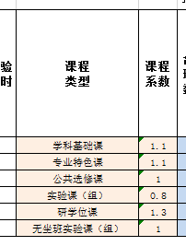
图例1

返回“填表说明”

图例2
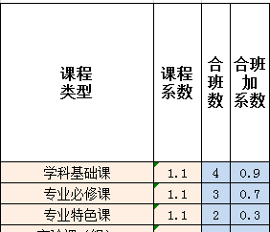
图例2

返回“填表说明”

图例3
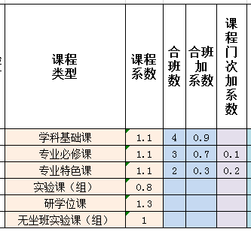
图例3

返回“填表说明”

